Estadísticas
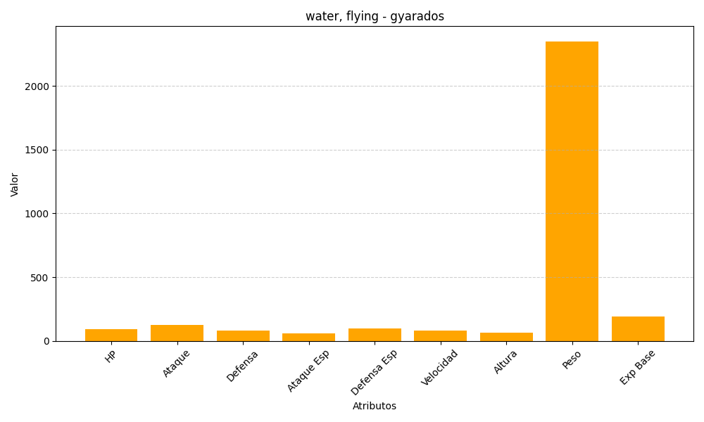
ID | Nombre | Tipo | HP | Ataque | Defensa | Ataque Especial | Defensa Especial | Velocidad | Altura | Peso | Experiencia Base
130 | gyarados | water, flying | 95 | 125 | 79 | 60 | 100 | 81 | 65 | 2350 | 189

